ステージ１
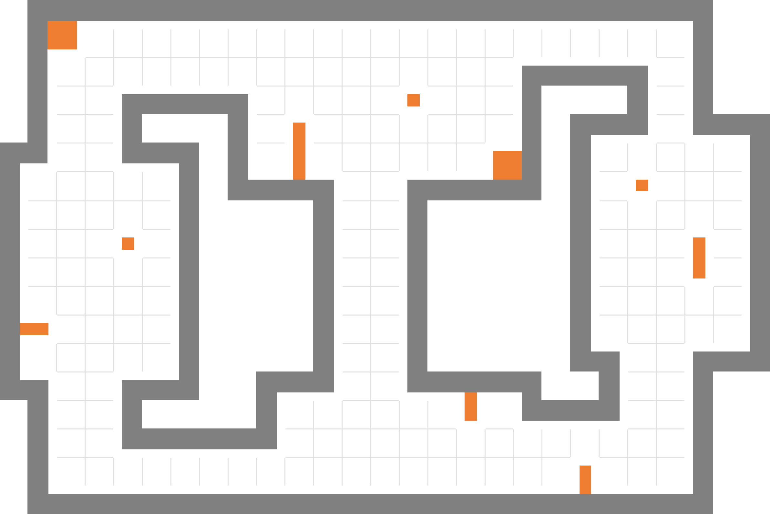
2
11
10

3

9
プレイヤー スタートポイント

1
12

ウェイトポイント (13個)

4
ウェイトポイントスタート位置 (2個)
8

エネミー数(2個)
5

6
7
パトロール ルート(1個)

15
14

ステージ１
制限時間 02:00

ステージ２
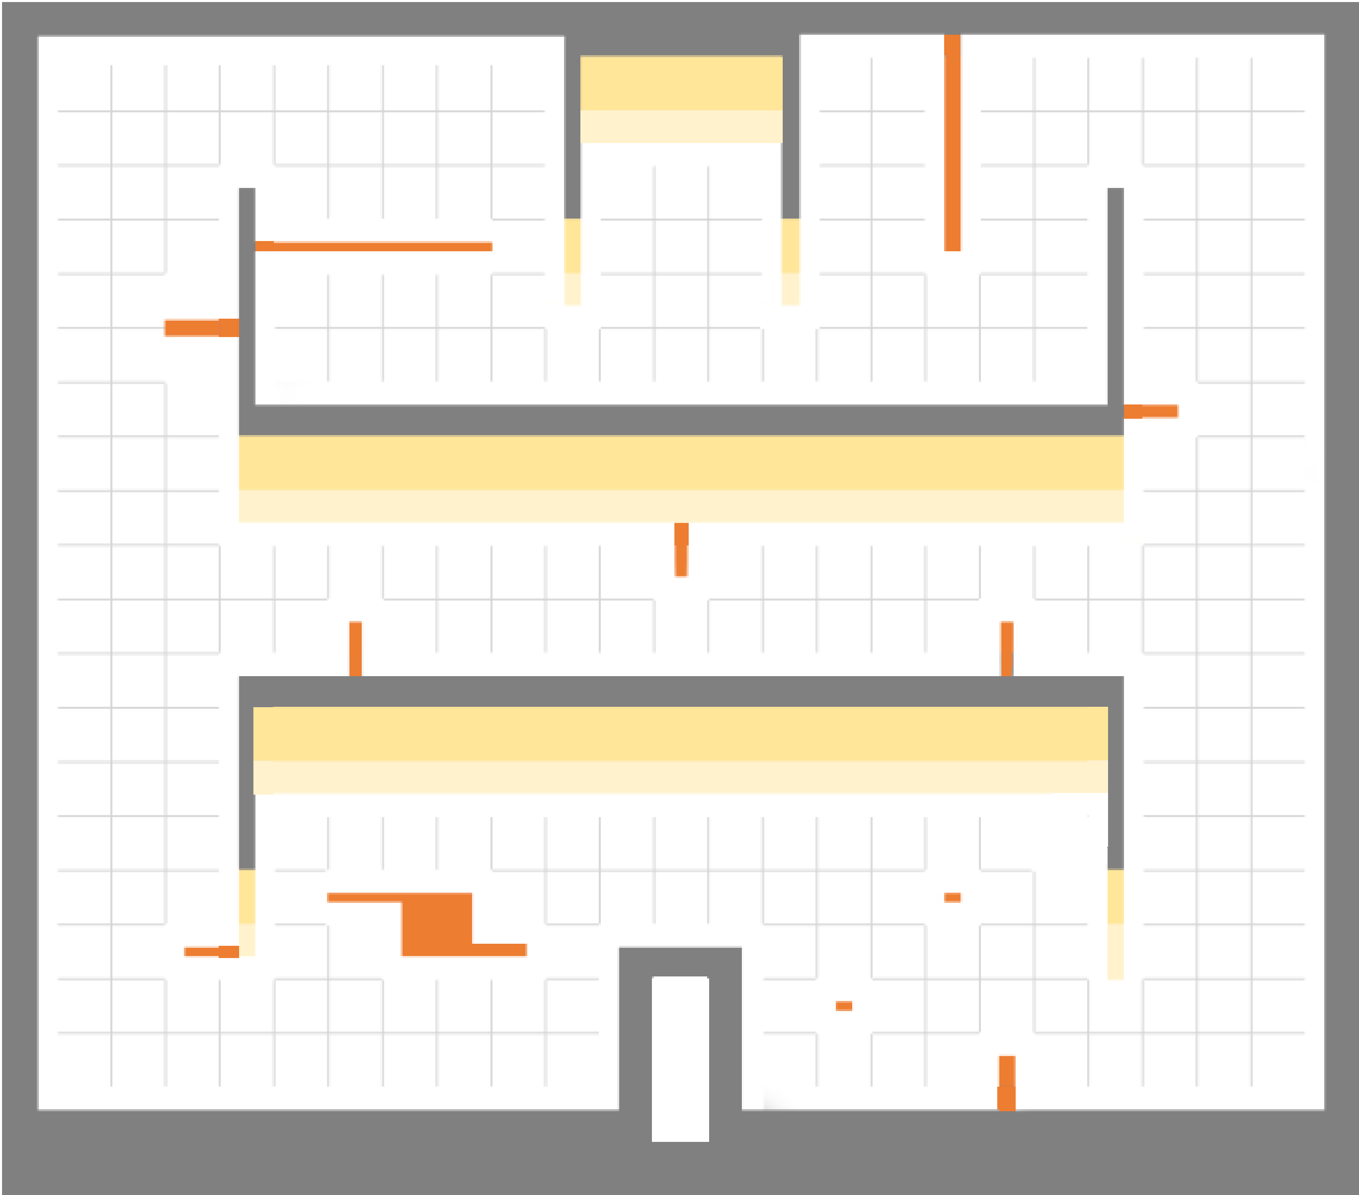

4
4
3
3
プレイヤー スタートポイント
1
2
5
2
5
ウェイトポイント (44個)

6
7
6
9
7
8
ウェイトポイントスタート位置 (2個)

5
エネミー数(4個)(上2個下2個)
1
2

4
3
1
0
パトロール ルート(4個)

ステージ２
制限時間 03:00

ステージ３
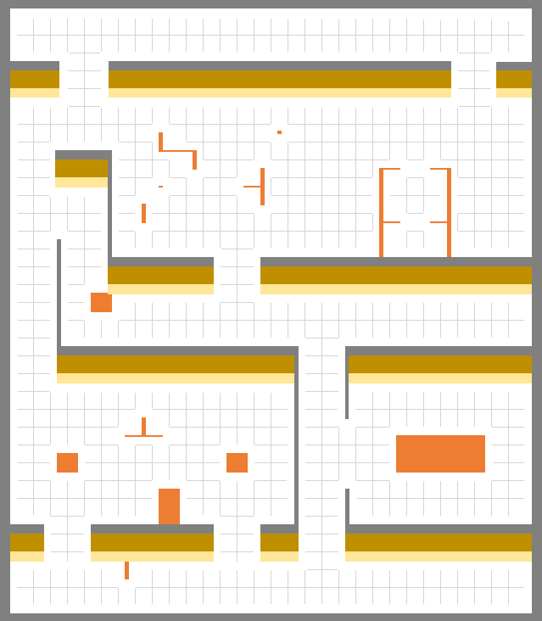

2
1
9

7
8
プレイヤー スタートポイント

3

6
5
ウェイトポイント (14個)

4
3
ウェイトポイントスタート位置 (5個)

5
2
4
6
レーザー (7個)
1

7
エネミー数(5個)

8
パトロール ルート(1個)
9
0

ステージ３
制限時間 03:00

ステージ4
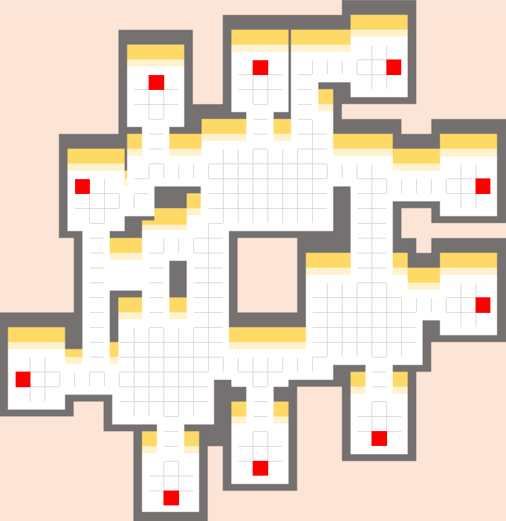

出口
入口
入口
プレイヤー スタートポイント

ワープ装置(5個) 入口
5
1
7
出口
出口
6
ワープ装置(5個) 出口
2
6
3
ウェイトポイント (11個)
4
5
入口
ウェイトポイントスタート位置 (4個)
7
1
2
8
エネミー数(4個)
4
1
入口
3
出口
レーザー (4個)(左2個右2個)

出口
パトロール ルート(3個)

入口

ステージ４
制限時間 04:00

ステージ5
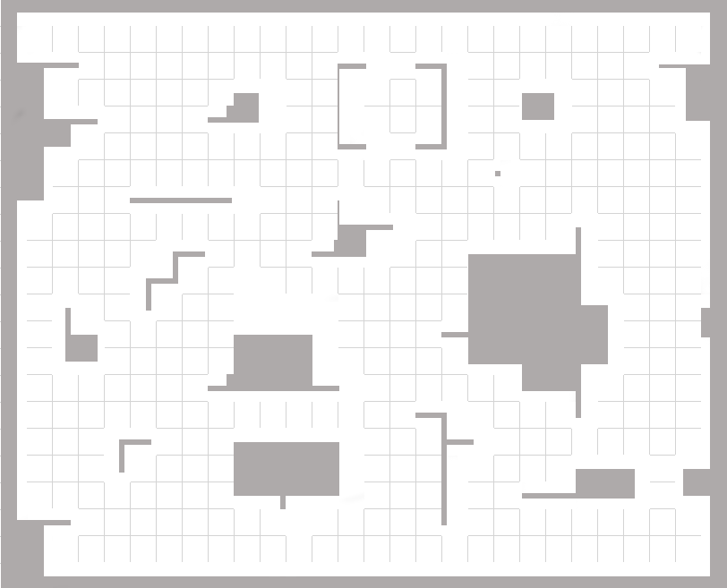
1
7

2
プレイヤー スタートポイント
3
6
4
ワープ装置(2個) 入口
5
2
1
ワープ装置(2個) 出口
2
1

3
ウェイトポイント (21個)
7
7
ウェイトポイントスタート位置 (6個)
4

3
5
6
エネミー数(6個)

レーザー (8個)
2
1
6
6
5
パトロール ルート(4個)

ステージ５
制限時間 04:00

